关系图
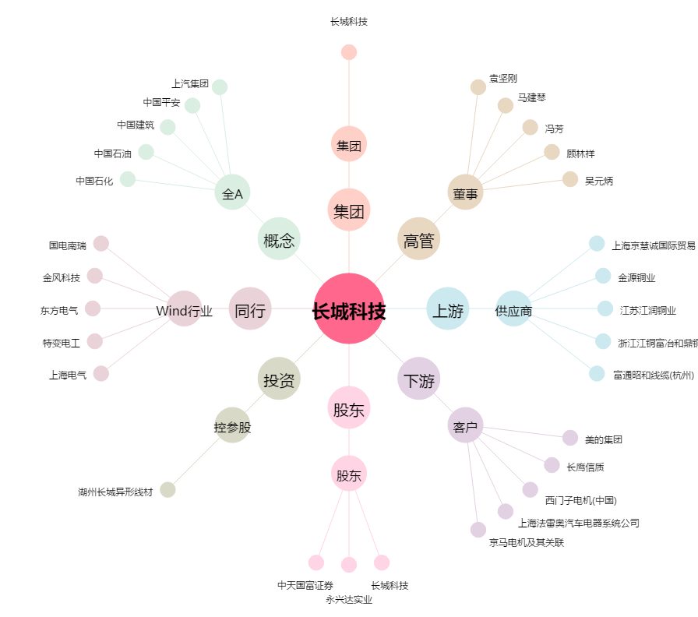
长城科技[603897.SH] - 关系概览图

